problema 3
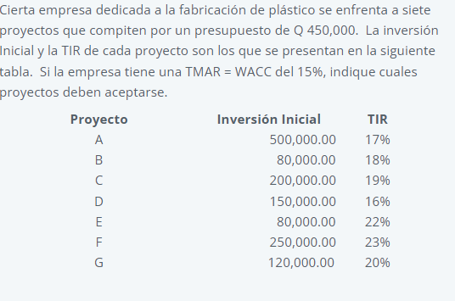

 | POI (programa de oportunidad de inversion)

 | proyecto | Inversion inicial | TIR | x | y | TMAR (costo marginal)
 | F | Q250,000.00 | 23% | Q- | 23% | Q- | 15%
 | E | Q80,000.00 | 22% | Q250,000.00 | 23% | Q450,000.00 | 15%
 | G | Q120,000.00 | 20% | 250000 | 22%
 | C | Q200,000.00 | 19% | Q330,000.00 | 22%
 | B | Q80,000.00 | 18% | Q330,000.00 | 20%
 | A | Q500,000.00 | 17% | Q450,000.00 | 20%
Programa de oportunidades de inversion
 | D | Q150,000.00 | 16% | Q450,000.00 | 19%
 |  |  |  | Q650,000.00 | 19%
F
 |  |  |  | Q650,000.00 | 18%
E
 |  |  |  | Q730,000.00 | 18%
G
 |  |  |  | Q730,000.00 | 17%
 |  |  |  | Q1,230,000.00 | 17%
 |  |  |  | Q1,230,000.00 | 16%
 |  |  |  | Q1,380,000.00 | 16%

se sugiere invertir en los proyectos F,E,G

